Dashboard
PAINEL DE CONTROLE DE ACIDENTES

OCORRÊNCIA POR TURNO
OCORRÊNCIA POR ANO
OCORRÊNCIA POR DIA DA SEMANA
QTDE DE ACIDENTE X INCIDENTE

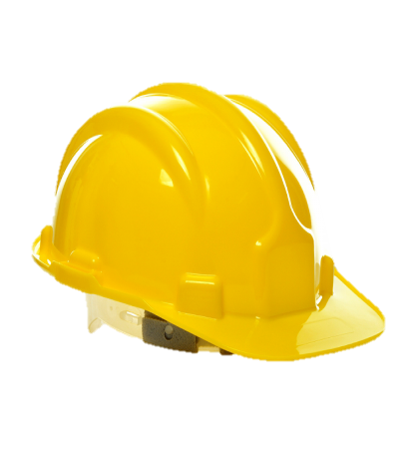
Segunda | 2
Terça | 3
Quarta | 3
Quinta | 3
Sexta | 2
Sábado | 0
Domingo | 4
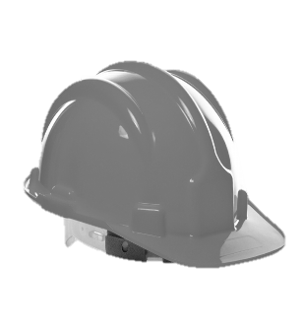
MANHÃ
NOITE
2020 | 9
2021 | 1
2022 | 0
2023 | 0
TARDE

X

7
5
5
ACIDENTE
INCIDENTE
9
8

OCORRÊNCIA POR GENÊRO
LOCAIS DA OCORRÊNCIA
OCORRÊNCIA POR FAIXA ETÁRIA

19 a 23 Anos | 3
24 a 28 Anos | 8
59 Anos ou Mais | 2
0 a 18 Anos | 3
39 a 43 Anos | 1
Manutenção | 4
Peças | 4
Logistica | 4
Operacional | 5

12
5

